Hoja1
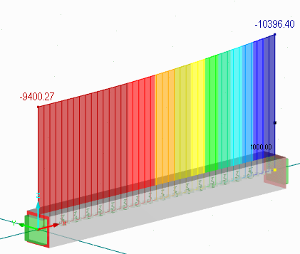
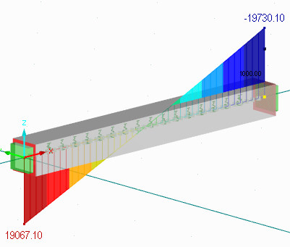
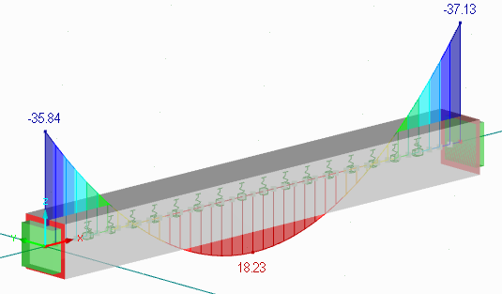
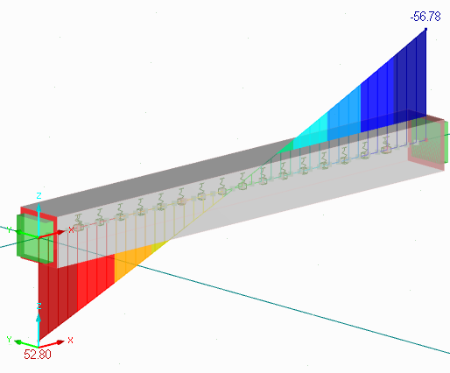
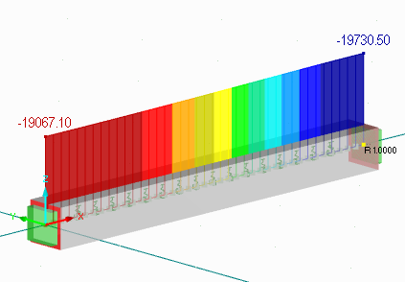
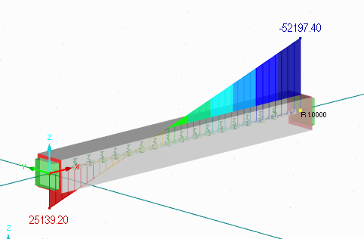
K matriz de rigidez |  |  |  |  |  | Cargas nodales equvalentes
994802.492 | 0 | 0 | -994802.492 | 0 | 0 | 53.333333333
0 | 10396.612362 | 19730.882009 | 0 | -9400.445162 | 19067.471924 | 52.79979324
0 | 19730.882009 | 52198.298924 | 0 | -19067.471924 | 25139.677462 | 35.840725968
-994802.492 | 0 | 0 | 994802.492 | 0 | 0 | 56.666666667
0 | -9400.445162 | -19067.471924 | 0 | 10396.612362 | -19730.882009 | 56.778598816
0 | 19067.471924 | 25139.677462 | 0 | -19730.882009 | 52198.298924 | -37.134383375

